Sheet2
产品类目(AE) | 孕婴童(Kids & Mothercare) > 儿童服装（2岁以上）(Children's Clothing) > 连衣裙(Dresses)
类目关键词
产品链接(自然)
产品日销量 | 1件
单个产品的毛利(RMB)
单个产品的毛利率
单个产品的成本收益率
供应商连接1 | http://detail.1688.com/offer/1219103845.html?spm=a262g.3521781.23309725.61.TsDcHe
供应商连接2

商品基本信息
主SKU | 商品中文名称 | 材质 | 成本(RMB) | 重量 | 体积 | 子SKU

产品类目 | 对应AliExpress产品刊登的类目

 | 1
 | 2
 | 3
 | 4
 | 5
类目关键词 | 该类目所用到的词
 | Women Dress
 | 注:词和单复数无关，与‘S有关，与产品顺序有关
产品链接(自然) | 搜一个关键词所展示出来的自然排序的产品
产品日销量 | 第一:打开产品链接
 | 第二:拉到最下面看单日销量
 | 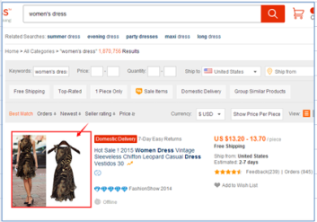 | 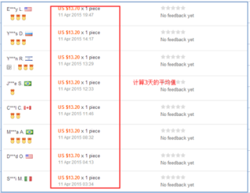
单个产品的毛利(RMB) | 以你根的产品的成交价格来算这个产品的毛利
单个产品的毛利率 | 以你根的产品的成交价格来算这个产品的毛利率
单个产品的成本收益率 | 毛利/成本
SKU | 姓名+类目+货号+颜色+尺码

